mission
mission API 설계
 |  |  | 설계자: 이의연


1. 미션 가입하기
URL path: /mission/join
파라미터명 | 데이터 타입 | Null 허용 여부
missionId | int | N
missionName | String | N
응답값
성공시 | 실패 시
{result: "success"} | {result: "fail"}


2. 미션 탈퇴하기
URL path: /mission/out
파라미터명 | 데이터 타입 | Null 허용 여부
missionId | int | N
응답값
성공시 | 실패 시
{result: "success"} | {result: "fail"}

post
post API 설계
 |  |  | 설계자: 이의연

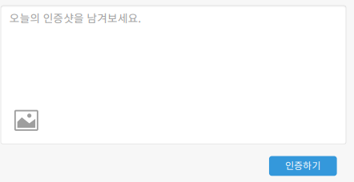
1. 포스트 업로드
URL path: /post/create
파라미터명 | 데이터 타입 | Null 허용 여부
missionId | int | N
missionName | String | N
file | MultipartFile | N
content | String | Y
응답값
성공시 | 실패 시
{"result": "success"} | {"result": "fail"}

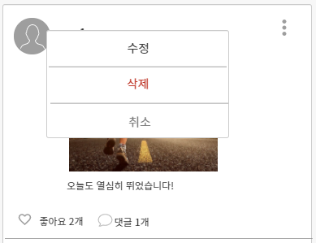
2. 포스트 수정
URL path: /post/update
파라미터명 | 데이터 타입 | Null 허용 여부
id | int | N
file | MultipartFile | N
content | text | Y
응답값
성공시 | 실패 시
{"result": "success"} | {"result": "fail"}

3. 포스트 삭제
URL path: /post/delete
파라미터명 | 데이터 타입 | Null 허용 여부
postId | int | N
응답값
성공시 | 실패 시
{"result": "success"} | {"result": "fail"}

4. 좋아요 반영
URL path: /post/like_status
파라미터명 | 데이터 타입 | Null 허용 여부
postId | int | N
응답값
성공시 | 실패 시
{"result": "success"} | {"result": "fail"}

